81
 |  |  | 行財政・議会 81

土地
気象
人口
国勢調査
経済
センサス
農 業
行財政
議会
区施設
利用状況
区民相談
衛生
環境
土木施設
みどり
区民の
くらし
関連
警察
消防
防災
特別区勢
一覧
練馬区勢
図表

６ |  | 行財政・議会

 | 予算額、決算額、選挙別投票・開票状況、情報公開、職員数など

福祉
社会保障
教育

83
 |  |  |  |  |  |  | 行財政・議会 83

表41 予算額(当初)

 |  |  |  | 一般会計 | 特別会計
年度 |  |  |  |  | 国民健康保険事業 会計 | 介護保険 会計 | 後期高齢者医療 会計 | 公共駐車場 会計

 |  |  |  | 千円 | 千円 | 千円 | 千円 | 千円
平成 | 27 |  | 年度 | 244,597,182 | 82,263,886 | 50,276,817 | 14,964,283 | 528,468
 | 28 |  |  | 259,967,555 | 81,921,299 | 51,147,639 | 15,693,781 | 551,653
 | 29 |  |  | 251,477,234 | 81,587,588 | 52,284,847 | 15,723,245 | 557,762
 | 30 |  |  | 263,658,307 | 67,043,751 | 53,332,396 | 16,546,932 | 554,939
令和 | 元 |  | 年度 | 271,288,853 | 65,197,619 | 55,599,892 | 16,779,938 | 481,419

 | 2 |  |  | 282,671,024 | 63,280,451 | 56,316,552 | 17,082,591 | 455,924
 | 3 |  |  | 282,577,729 | 62,593,585 | 59,199,580 | 17,119,423 | 412,469
 | 4 |  |  | 291,244,804 | 65,601,739 | 61,721,568 | 18,416,035 | 353,459
 | 5 |  |  | 298,705,425 | 66,285,976 | 62,023,244 | 19,172,150 | 339,381
 | 6 |  |  | 323,088,364 | 65,103,843 | 63,632,520 | 20,142,207 | －

資料 | ： | 企画部財政課

図16 予算額(当初)の推移【表41関連】
 | 一般会計 | 国民健康保険事業会計 | 介護保険会計 | 後期高齢者医療会計
平成27年度 | 244597182 | 82263886 | 50276817 | 14964283
28 | 259967555 | 81921299 | 51147639 | 15693781
29 | 251477234 | 81587588 | 52284847 | 15723245
30 | 263658307 | 67043751 | 53332396 | 16546932
令和元年度 | 271288853 | 65197619 | 55599892 | 16779938
2 | 282671024 | 63280451 | 56316552 | 17082591
3 | 282577729 | 62593585 | 59199580 | 17119423
4 | 291244804 | 65601739 | 61721568 | 18416035
5 | 298705425 | 66285976 | 62023244 | 19172150
6 | 323088364 | 65103843 | 63632520 | 20142207

注 | ： | 特別会計は、一定以上の規模のもののみグラフに表示した。

84
84 行財政・議会

 | 表42 一般会計当初予算額
 | (1) 歳入

 | 科目 |  |  |  | 令和２年度 |  | 令和３年度 |  | 令和４年度 |  | 令和５年度 |  | 令和６年度
 |  |  |  |  |  | 構成比 |  | 構成比 |  | 構成比 |  | 構成比 |  | 構成比
 |  |  |  |  | 千円 | ％ | 千円 | ％ | 千円 | ％ | 千円 | ％ | 千円 | ％
 |  | 総額 |  |  | 282,671,024 |  | 282,577,729 |  | 291,244,804 |  | 298,705,425 |  | 323,088,364

 |  | 特 別 区 税 |  |  | 68,263,887 | 24.1 | 65,657,344 | 23.2 | 69,781,702 | 24.0 | 69,846,592 | 23.4 | 69,536,671 | 21.5
 |  | 地方譲与税 |  |  | 1,010,000 | 0.4 | 1,010,000 | 0.4 | 1,108,000 | 0.4 | 1,058,000 | 0.4 | 1,066,675 | 0.3
 |  | 利子割交付金 |  |  | 230,000 | 0.1 | 210,000 | 0.1 | 190,000 | 0.1 | 190,000 | 0.1 | 228,000 | 0.1
 |  | 配当割交付金 |  |  | 1,020,000 | 0.4 | 800,000 | 0.3 | 1,000,000 | 0.3 | 1,100,000 | 0.4 | 1,340,000 | 0.4
 |  | 株式等譲渡所得割交付金 |  |  | 910,000 | 0.3 | 910,000 | 0.3 | 1,100,000 | 0.4 | 1,000,000 | 0.3 | 1,000,000 | 0.3
 |  | 地方消費税交付金 |  |  | 16,892,000 | 6.0 | 14,624,000 | 5.2 | 15,420,000 | 5.3 | 16,000,000 | 5.4 | 17,220,000 | 5.3
 |  | 自動車取得税交付金 |  |  | － | － | － | － | － | － | － | － | － | －
 |  | 環境性能割交付金 |  |  | 252,000 | 0.1 | 302,000 | 0.1 | 360,000 | 0.1 | 320,000 | 0.1 | 270,000 | 0.1
 |  | 地方特例交付金 |  |  | 556,000 | 0.2 | 520,900 | 0.2 | 490,000 | 0.2 | 540,000 | 0.2 | 3,866,159 | 1.2
 |  | 特別区交付金 |  |  | 84,249,781 | 29.8 | 79,701,451 | 28.2 | 88,337,511 | 30.3 | 92,840,138 | 31.1 | 98,561,712 | 30.5
 |  | 交通安全対策特別交付金 |  |  | 60,000 | 0.0 | 60,000 | 0.0 | 64,000 | 0.0 | 64,000 | 0.0 | 63,000 | 0.0
 |  | 分担金及び負担金 |  |  | 1,026,624 | 0.4 | 1,135,803 | 0.4 | 1,233,057 | 0.4 | 1,274,854 | 0.4 | 1,011,829 | 0.3
 |  | 使用料及び手数料 |  |  | 4,657,766 | 1.6 | 4,731,546 | 1.7 | 5,068,023 | 1.7 | 5,196,060 | 1.7 | 4,915,081 | 1.5
 |  | 国庫支出金 |  |  | 53,715,454 | 19.0 | 54,274,077 | 19.2 | 54,861,549 | 18.8 | 57,792,362 | 19.3 | 58,761,254 | 18.2
 |  | 都 支 出 金 |  |  | 24,931,027 | 8.8 | 24,725,730 | 8.8 | 27,475,951 | 9.4 | 28,367,532 | 9.5 | 32,431,636 | 10.0
 |  | 財 産 収 入 |  |  | 551,411 | 0.2 | 383,847 | 0.1 | 382,050 | 0.1 | 685,264 | 0.2 | 560,477 | 0.2
 |  | 寄 付 金 |  |  | 5,701 | 0.0 | 4,001 | 0.0 | 8,901 | 0.0 | 6,301 | 0.0 | 5,001 | 0.0
 |  | 繰 入 金 |  |  | 11,053,645 | 3.9 | 16,979,756 | 6.0 | 10,151,834 | 3.5 | 6,631,344 | 2.2 | 15,907,259 | 4.9
 |  | 繰 越 金 |  |  | 2,000,000 | 0.7 | 2,000,000 | 0.7 | 2,000,000 | 0.7 | 2,000,000 | 0.7 | 2,000,000 | 0.6
 |  | 諸 収 入 |  |  | 4,383,728 | 1.6 | 4,340,274 | 1.5 | 5,483,226 | 1.9 | 7,399,978 | 2.5 | 7,997,610 | 2.5
 |  | 特 別 区 債 |  |  | 6,902,000 | 2.4 | 10,207,000 | 3.6 | 6,729,000 | 2.3 | 6,393,000 | 2.1 | 6,346,000 | 2.0

 | 資料 |  | ： | 企画部財政課

 | 図17 一般会計当初予算額の推移(歳入)【表42関連】
 | 特 別 区 税 | 地方消費税交付金 | 特別区交付金 | 国庫支出金 | 都 支 出 金 | その他
令和2年度 | 68263887 | 16892000 | 84249781 | 53715454 | 24931027 | 34618875
3 | 65657344 | 14624000 | 79701451 | 54274077 | 24725730 | 43595127
4 | 69781702 | 15420000 | 88337511 | 54861549 | 27475951 | 35368091
5 | 69846592 | 16000000 | 92840138 | 57792362 | 28367532 | 33858801
6 | 69536671 | 17220000 | 98561712 | 58761254 | 32431636 | 46577091

85
 |  |  |  |  |  |  |  |  |  |  |  | 行財政・議会 85

(2) 歳出

科目 |  |  |  | 令和２年度 |  | 令和３年度 |  | 令和４年度 |  | 令和５年度 |  | 令和６年度
 |  |  |  |  | 構成比 |  | 構成比 |  | 構成比 |  | 構成比 |  | 構成比
 |  |  |  | 千円 | ％ | 千円 | ％ | 千円 | ％ | 千円 | ％ | 千円 | ％
 | 総額 |  |  | 282,671,024 |  | 282,577,729 |  | 291,244,804 |  | 298,705,425 |  | 323,088,364

 | 議会費 |  |  | 1,030,634 | 0.4 | 1,013,911 | 0.4 | 999,920 | 0.3 | 1,024,481 | 0.3 | 1,045,739 | 0.3
 | 総務費 |  |  | 23,022,663 | 8.1 | 22,847,915 | 8.1 | 22,975,684 | 7.9 | 21,657,397 | 7.3 | 27,977,741 | 8.7
 | 区民費 |  |  | 18,452,856 | 6.5 | 18,745,194 | 6.6 | 19,003,041 | 6.5 | 19,481,370 | 6.5 | 20,697,153 | 6.4
 | 産業経済費 |  |  | 2,426,067 | 0.9 | 2,663,673 | 0.9 | 2,983,399 | 1.0 | 5,509,155 | 1.8 | 3,294,338 | 1.0
 | 地域文化費 |  |  | 7,372,408 | 2.6 | 6,554,834 | 2.3 | 6,828,947 | 2.3 | 9,455,130 | 3.2 | 7,009,385 | 2.2
 | 保健福祉費 |  |  | 86,636,230 | 30.6 | 89,448,228 | 31.7 | 93,028,881 | 31.9 | 87,240,351 | 29.2 | 92,905,800 | 28.8
 | 環境費 |  |  | 12,930,469 | 4.6 | 12,556,388 | 4.4 | 12,958,754 | 4.4 | 13,325,591 | 4.5 | 13,536,584 | 4.2
 | 都市整備費 |  |  | 4,340,365 | 1.5 | 3,895,800 | 1.4 | 4,732,991 | 1.6 | 7,851,939 | 2.6 | 9,412,029 | 2.9
 | 土木費 |  |  | 11,211,777 | 4.0 | 9,976,732 | 3.5 | 13,335,315 | 4.6 | 14,335,294 | 4.8 | 17,055,877 | 5.3
 | 教育費 |  |  | 34,856,092 | 12.3 | 32,644,314 | 11.6 | 30,545,950 | 10.5 | 34,273,659 | 11.5 | 41,466,004 | 12.8
 | こども家庭費 |  |  | 71,678,120 | 25.4 | 72,580,593 | 25.7 | 73,941,575 | 25.4 | 75,087,747 | 25.1 | 79,388,804 | 24.6
 | 公債費 |  |  | 5,708,177 | 2.0 | 6,051,605 | 2.1 | 4,684,579 | 1.6 | 4,643,944 | 1.6 | 4,941,125 | 1.5
 | 諸支出金 |  |  | 2,905,166 | 1.0 | 3,498,542 | 1.2 | 5,125,768 | 1.8 | 4,719,367 | 1.6 | 4,257,785 | 1.3
 | 予備費 |  |  | 100,000 | 0.0 | 100,000 | 0.0 | 100,000 | 0.0 | 100,000 | 0.0 | 100,000 | 0.0

資料 |  | ： | 企画部財政課

図18 一般会計当初予算額の推移(歳出)【表42関連】

 | 総務費 | 区民費 | 保健福祉費 | 土木費 | 教育費 | こども家庭費 | その他
令和２年度 | 23022663 | 18452856 | 86636230 | 11211777 | 34856092 | 71678120 | 36813286
3 | 22847915 | 18745194 | 89448228 | 9976732 | 32644314 | 72580593 | 36334753
4 | 22975684 | 19003041 | 93028881 | 13335315 | 30545950 | 73941575 | 38414358
5 | 21657397 | 19481370 | 87240351 | 14335294 | 34273659 | 75087747 | 46629607
6 | 27977741 | 20697153 | 92905800 | 17055877 | 41466004 | 79388804 | 43596985

88
88 行財政・議会

 | 表44 一般会計決算額
 | (1) 歳入

 | 科目 |  |  |  |  | 令和３年度 |  | 令和４年度 |  | 令和５年度
 |  |  |  |  |  | 収入済額 | 収入率 | 収入済額 | 収入率 | 収入済額 | 収入率
 |  |  |  |  |  | 円 | ％ | 円 | ％ | 円 | ％
 |  | 総額 |  |  |  | 317,317,896,164 | 97.1 | 321,902,722,601 | 97.9 | 323,588,004,376 | 97.6

 |  | 特 別 区 税 |  |  |  | 69,804,162,086 | 101.6 | 71,511,169,687 | 100.6 | 72,656,389,961 | 100.4
 |  | 地方譲与税 |  |  |  | 1,068,686,004 | 105.8 | 1,074,149,001 | 100.6 | 1,083,448,000 | 102.4
 |  | 利子割交付金 |  |  |  | 183,247,000 | 87.3 | 240,594,000 | 126.6 | 281,057,000 | 147.9
 |  | 配当割交付金 |  |  |  | 1,315,414,000 | 164.4 | 1,280,407,000 | 128.0 | 1,495,386,000 | 115.0
 |  | 株式等譲渡所得割交付金 |  |  |  | 1,607,159,000 | 176.6 | 983,189,000 | 89.4 | 1,606,553,000 | 146.1
 |  | 地方消費税交付金 |  |  |  | 16,209,955,000 | 103.2 | 17,220,764,000 | 104.4 | 17,067,909,000 | 100.4
 |  | 自動車取得税交付金 |  |  |  | 2,503 | － | 48,263 | － | 7,980,910 | －
 |  | 環境性能割交付金 |  |  |  | 235,302,151 | 77.9 | 271,321,370 | 75.4 | 298,631,572 | 99.5
 |  | 地方特例交付金 |  |  |  | 569,058,000 | 100 | 610,323,000 | 100 | 556,846,000 | 100
 |  | 特別区交付金 |  |  |  | 91,212,189,000 | 104.4 | 99,253,496,000 | 104.0 | 100,902,215,000 | 100.9
 |  | 交通安全対策特別交付金 |  |  |  | 69,209,000 | 115.3 | 63,659,000 | 99.5 | 57,211,000 | 89.4
 |  | 分担金及び負担金 |  |  |  | 1,162,787,044 | 102.9 | 1,212,431,721 | 98.5 | 1,187,338,819 | 106.7
 |  | 使用料及び手数料 |  |  |  | 4,630,620,806 | 98.3 | 5,030,028,538 | 99.2 | 4,980,289,806 | 99.1
 |  | 国庫支出金 |  |  |  | 80,043,981,471 | 90.8 | 69,323,548,583 | 93.4 | 60,104,809,457 | 99.8
 |  | 都 支 出 金 |  |  |  | 28,975,204,043 | 100.0 | 33,184,251,926 | 98.9 | 39,954,881,295 | 86.2
 |  | 財 産 収 入 |  |  |  | 349,097,233 | 90.4 | 351,640,576 | 102.8 | 537,244,360 | 103.9
 |  | 寄 付 金 |  |  |  | 109,370,911 | 107.2 | 68,645,014 | 112.1 | 218,363,400 | 100.8
 |  | 繰 入 金 |  |  |  | 4,535,674,484 | 36.3 | 4,945,127,600 | 43.4 | 4,301,362,908 | 54.9
 |  | 繰 越 金 |  |  |  | 4,720,186,313 | 100.0 | 5,553,221,862 | 100.0 | 4,949,102,344 | 100.0
 |  | 諸 収 入 |  |  |  | 4,316,890,395 | 102.5 | 5,705,142,940 | 101.2 | 7,945,342,044 | 104.2
 |  | 特 別 区 債 |  |  |  | 6,199,699,720 | 97.0 | 4,019,563,520 | 95.7 | 3,395,642,500 | 94.5

 |  | 注 | ： | (1) | 収入率がちょうど100％の場合は整数表記としている。
 |  |  |  | (2) | 予算科目が存在しないものは収入率を「－」として表記している。
 | 資料 |  | ： | 会計管理室

 | 図19 一般会計決算額の推移(歳入)【表44関連】

 | 特別区税 | 特別区交付金 | 国庫支出金 | 都支出金 | 繰越金 | その他
令和元年度 | 67494332427 | 92906454000 | 50921813291 | 23272652801 | 3210377497 | 39627997900
2 | 69278730963 | 84257745000 | 131069954889 | 29236321416 | 3104591357 | 44269930310
3 | 69804162086 | 91212189000 | 80043981471 | 28975204043 | 4720186313 | 47282359564
4 | 71511169687 | 99253496000 | 69323548583 | 33184251926 | 5553221862 | 48630256405
5 | 72656389961 | 100902215000 | 60104809457 | 39954881295 | 4949102344 | 49969708663

89
 |  |  |  |  |  |  |  |  | 行財政・議会 89

(2) 歳出

科目 |  |  |  |  | 令和３年度 |  | 令和４年度 |  | 令和５年度
 |  |  |  |  | 支出済額 | 執行率 | 支出済額 | 執行率 | 支出済額 | 執行率
 |  |  |  |  | 円 | ％ | 円 | ％ | 円 | ％
 | 総額 |  |  |  | 306,650,674,302 | 93.8 | 312,193,620,257 | 95.0 | 315,240,087,042 | 95.1

 | 議 会 費 |  |  |  | 956,442,730 | 96.9 | 990,205,139 | 97.7 | 1,003,300,676 | 97.3
 | 総 務 費 |  |  |  | 25,074,662,793 | 97.0 | 30,286,749,282 | 98.3 | 25,533,163,983 | 96.6
 | 区 民 費 |  |  |  | 17,228,484,204 | 93.1 | 18,754,531,388 | 96.5 | 20,675,800,990 | 97.5
 | 産業経済費 |  |  |  | 3,888,630,748 | 95.2 | 3,880,350,905 | 93.7 | 5,445,289,777 | 80.4
 | 地域文化費 |  |  |  | 6,495,929,136 | 97.9 | 6,854,464,577 | 97.1 | 9,351,629,226 | 97.3
 | 保健福祉費 |  |  |  | 106,126,230,854 | 90.5 | 107,942,013,378 | 92.8 | 100,449,693,572 | 92.2
 | 環 境 費 |  |  |  | 12,235,683,955 | 97.7 | 12,401,753,067 | 97.5 | 12,966,649,578 | 97.4
 | 都市整備費 |  |  |  | 3,697,674,109 | 96.6 | 3,614,972,838 | 95.5 | 6,783,024,606 | 98.5
 | 土 木 費 |  |  |  | 10,712,678,730 | 97.8 | 12,866,122,014 | 94.6 | 14,627,942,564 | 97.7
 | 教 育 費 |  |  |  | 31,141,649,263 | 95.7 | 29,932,308,199 | 95.5 | 33,911,533,362 | 96.3
 | こども家庭費 |  |  |  | 78,672,747,789 | 94.6 | 74,560,956,053 | 95.2 | 75,152,390,798 | 96.7
 | 公 債 費 |  |  |  | 6,008,727,598 | 100.0 | 4,625,710,854 | 100.0 | 4,581,980,461 | 100.0
 | 諸支出金 |  |  |  | 4,411,132,393 | 99.9 | 5,483,482,563 | 100.0 | 4,757,687,449 | 99.9
 | 予 備 費 |  |  |  | 0 | 0 | 0 | 0 | 0 | 0

 | 注 | ： | (1) | 執行率がちょうど100％の場合は整数表記としている。
 |  |  | (2) | 決算値が０の場合、予算科目が存在しているものは「０」として表記している。
資料 |  | ： | 会計管理室

図20 一般会計決算額の推移(歳出)【表44関連】

 | 総務費 | 区民費 | 保健福祉費 | 環境費 | 教育費 | こども家庭費 | その他
令和元年度 | 20696641740 | 18371202472 | 80138305228 | 11971679134 | 31265481286 | 67816984542 | 37988364660
2 | 22251322313 | 17851606316 | 159090028403 | 12643346778 | 31399737368 | 68937839248 | 36868615839
3 | 25074662793 | 17228484204 | 106126230854 | 12235683955 | 31141649263 | 78672747789 | 36171215444
4 | 30286749282 | 18754531388 | 107942013378 | 12401753067 | 29932308199 | 74560956053 | 38315308890
5 | 25533163983 | 20675800990 | 100449693572 | 12966649578 | 33911533362 | 75152390798 | 46550854759

92
92 行財政・議会

 | 表46 基金残高

 | 基金 |  |  |  | 令和元年度 | 令和２年度 | 令和３年度 | 令和４年度 | 令和５年度
...
 |  | 財政調整基金 |  |  | 45,670,959 | 43,952,895 | 45,337,174 | 47,288,502 | 49,086,962
 |  | 大江戸線延伸推進基金 |  |  | 5,017,107 | 5,022,379 | 5,026,477 | 5,030,610 | 5,034,734
 |  | 介護保険給付準備基金 |  |  | 3,483,329 | 4,079,817 | 4,712,933 | 5,354,362 | 6,040,467
 |  | 用地取得基金 |  |  | 10,450,000 | 10,450,000 | 12,826,000 | 15,826,000 | 15,826,000
 |  | 文化芸術振興基金 |  |  | 402,206 | 452,582 | 452,689 | 452,694 | 452,700
 |  | 医療環境整備基金 |  |  | 6,513,216 | 5,920,240 | 4,477,850 | 4,000,000 | 4,001,185

 |  | 注 | ： | 財務書類上の金額である。出納整理期間中の積立、取崩を含めた額であるため、表49の数値（年度末残高）とは異なる。
 | 資料 |  | ： | 企画部財政課「財務書類」

 | 図21 基金残高の推移【表46関連】
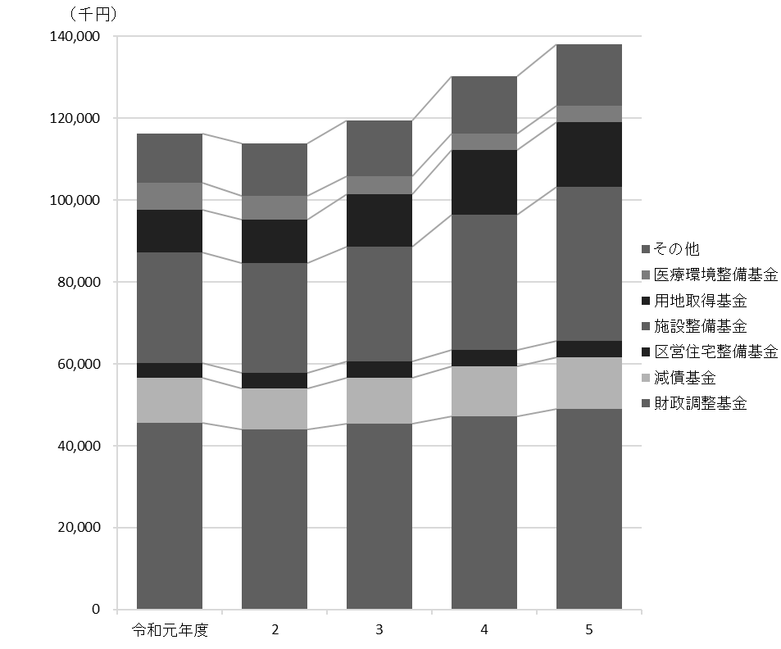

93
...
 | 総務債 |  |  | 794,706 | 736,889 | 679,057 | 621,210 | 535,347
 | 都市整備債 |  |  | 6,431,416 | 6,362,776 | 6,317,853 | 5,977,449 | 6,063,868
 | 土木債 |  |  | 19,923,330 | 18,856,662 | 17,527,524 | 16,350,804 | 15,533,588
 | 教育債 |  |  | 17,551,489 | 18,168,774 | 17,323,066 | 17,356,617 | 17,884,958
 | こども家庭債 |  |  | 3,865,635 | 3,885,020 | 3,629,239 | 3,949,828 | 3,812,847
 | 減税補てん債 |  |  | 1,932,853 | 1,542,495 | 1,151,031 | 758,455 | 416,827
 | 土木債（公共駐車場会計） |  |  | 252,718 | 136,145 | 54,010 | 17,664 | －

資料 |  | ： | 企画部財政課

図22 公債残高の推移【表47関連】
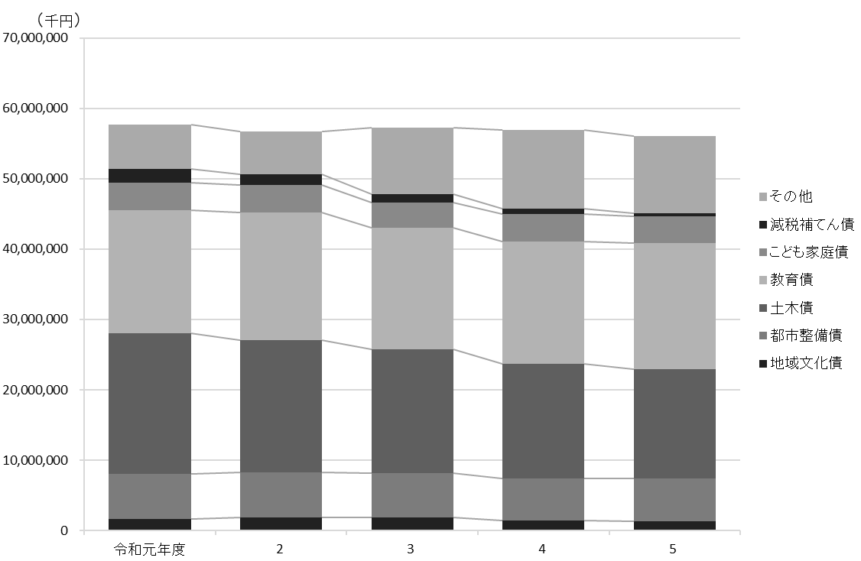

103
 |  |  |  |  |  |  |  |  | 行財政・議会 103

図23 投票率の推移【表57関連】
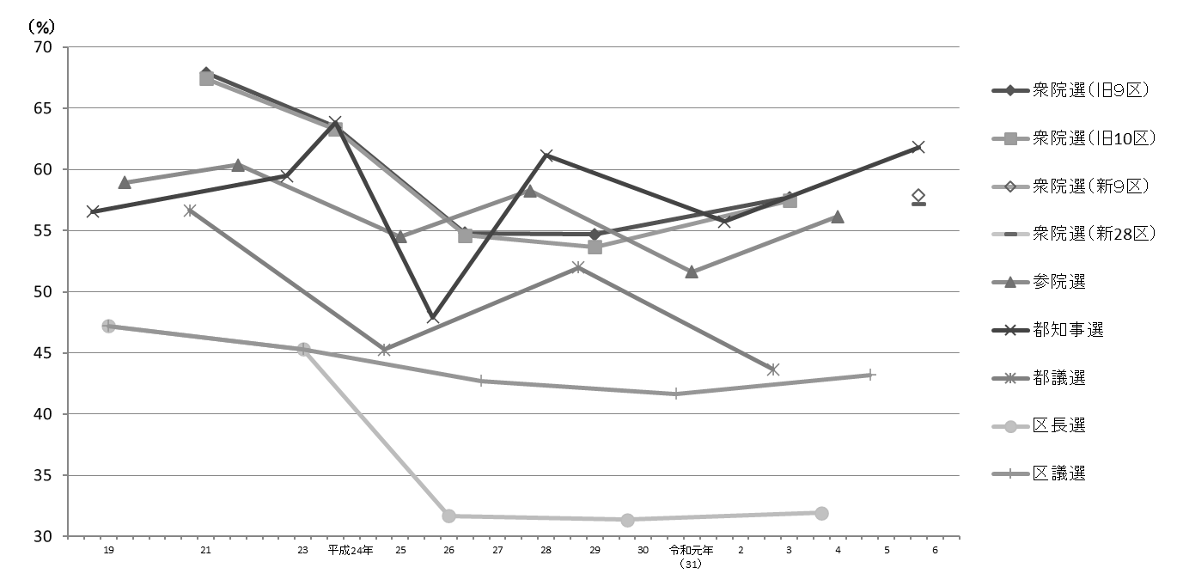

注 | ： | (1) | 衆院選は小選挙区選出、参院選は東京都選出の投票率である。
 |  | (2) | 補欠選挙は含んでいない。
 |  | (3) | 衆院選の小選挙区を定める公職選挙法の改正により、令和６年実施の選挙から東京都第９区と東京都第28区に区割りが変更された。

得票率 |  |  |  |  |  |  |  |  | 選挙名・執行年月日
都民 ファーストの会 |  |  |  | 生活者 ネットワーク | れいわ 新選組 | 参政党 | NHK党 | 無所属 その他
...

108
...
 | 技 監 |  |  |  | － | － | － | －
 | 監査事務局 |  |  |  | 1 | － | 7 | －
 | 農業委員会事務局 |  |  |  | － | － | － | －
 | 区議会事務局 |  |  |  | 1 | 1 | 8 | 7

 | 注 | ： | (1) | 「副参事」には、幼稚園の園長・副園長を含む。
 |  |  | (2) | 「係長・主査」には、統括技能長・技能長を含む。
 |  |  | (3) | 担当部の職員数は原部の数値に含めている。
資料 |  | ： | 人事戦略担当部職員課

図24 職員数の推移【表63関連】
 | 男 | 女
平成27年 | 1911 | 2314
28 | 1915 | 2327
29 | 1932 | 2335
30 | 1960 | 2355
31 | 1970 | 2356
令和2年 | 1967 | 2358
3 | 1965 | 2343
4 | 1942 | 2294
5 | 1952 | 2232
6 | 1967 | 2202

